Отчет
4. Сведения о возвратах остатков субсидий и расходов прошлых лет
Наименование показателя |  | Код строки | Код аналитики | Произведено возвратов
 |  |  |  | через лицевые счета | через банковские счета |  | через кассу учреждения | некассовыми операциями | итого
1 |  | 2 | 3 | 4 | 5 |  | 6 | 7 | 8
Возвращено остатков субсидий прошлых лет, всего |  | 910 | х | - | - |  | - | - | -
Возвращено расходов прошлых лет, всего |  | 950 |  | - | - |  | - | - | -

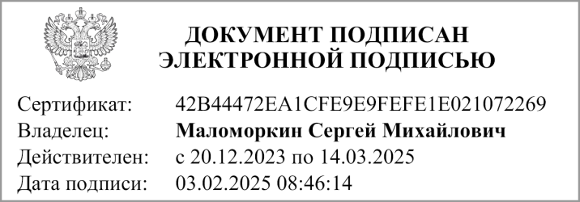
Руководитель |  |  | С.М. Маломоркин |  |  | Руководитель
 | (подпись) |  | (расшифровка подписи) |  |  | финансово- | (подпись) |  | (расшифровка подписи)
 |  |  |  |  |  | экономической службы

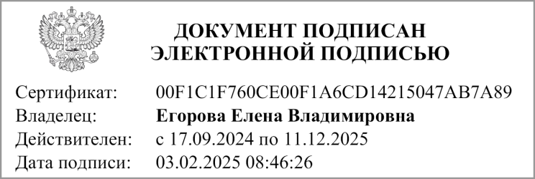
Главный бухгалтер
 | (подпись) |  | (расшифровка подписи)

 |  |  |  | Централизованная бухгалтерия
 |  |  |  |  |  |  | (наименование, ОГРН, ИНН,КПП, местонахождение )

 |  |  | Руководитель
 |  |  | (уполномоченное лицо) |  | (должность) |  |  | (подпись) |  | (расшифровка подписи)

Исполнитель
 | (должность) |  |  | (подпись) |  |  | (расшифровка подписи) |  |  | (телефон, e-mail)

"01" января 2025 г.

Документ подписан электронной подписью. Руководитель(Маломоркин Сергей Михайлович, Сертификат: 42B44472EA1CFE9E9FEFE1E021072269, Действителен: с 20.12.2023 по 14.03.2025),Главный бухгалтер(Егорова Елена Владимировна, Сертификат: 00F1C1F760CE00F1A6CD14215047AB7A89, Действителен: с 17.09.2024 по 11.12.2025)

